Sheet1
DESCRIPTION | PART NUMBER | EX-STOCK | LIST PRICE | DISCOUNT | NET PRICE | D1 | D2 | L2 | L1 | EF | F

STARMAX INOX
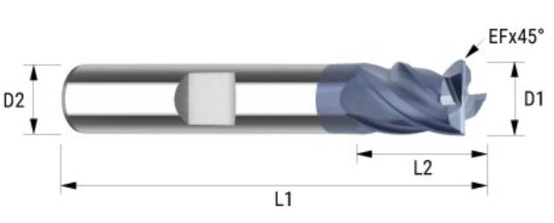
 | 737.050.00 | 2 | £25.94 | 75.00% | £6.49 | 5,00 | 6,00 | 9 | 54 | 0,18 | 4
 | 737.060.00 | 4 | £25.94 | 75.00% | £6.49 | 6,00 | 6,00 | 10 | 54 | 0,20 | 4
 | 737.070.00 | 2 | £33.85 | 75.00% | £8.46 | 7,00 | 8,00 | 12 | 58 | 0,20 | 4
 | 737.080.00 | 3 | £33.85 | 75.00% | £8.46 | 8,00 | 8,00 | 12 | 58 | 0,20 | 4
 | 737.090.00 | 2 | £47.37 | 75.00% | £11.84 | 9,00 | 10,00 | 14 | 66 | 0,30 | 4
 | 737.100.00 | 2 | £47.37 | 75.00% | £11.84 | 10,00 | 10,00 | 14 | 66 | 0,30 | 4
 | 737.110.00 | 2 | £60.91 | 75.00% | £15.23 | 11,00 | 12,00 | 16 | 73 | 0,30 | 4
 | 737.120.00 | 1 | £60.91 | 75.00% | £15.23 | 12,00 | 12,00 | 16 | 73 | 0,30 | 4
 | 737.130.00 | 2 | £75.58 | 75.00% | £18.90 | 13,00 | 14,00 | 18 | 75 | 0,30 | 4
 | 737.140.00 | 2 | £75.58 | 75.00% | £18.90 | 14,00 | 14,00 | 18 | 75 | 0,40 | 4
 | 737.160.00 | 1 | £98.14 | 75.00% | £24.54 | 16,00 | 16,00 | 22 | 82 | 0,40 | 4
 | 737.180.00 | 2 | £144.38 | 75.00% | £36.10 | 18,00 | 18,00 | 24 | 84 | 0,40 | 4
 | 737.200.00 | 1 | £151.15 | 75.00% | £37.79 | 20,00 | 20,00 | 26 | 92 | 0,50 | 4

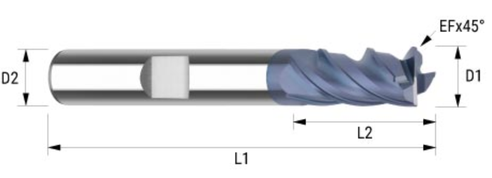
 | 735.030.00 | 1 | £29.33 | 75.00% | £7.33 | 3,00 | 6,00 | 8 | 57 | 0,13 | 4
 | 735.040.00 | 3 | £29.33 | 75.00% | £7.33 | 4,00 | 6,00 | 11 | 57 | 0,13 | 4
 | 735.050.00 | 11 | £29.33 | 75.00% | £7.33 | 5,00 | 6,00 | 13 | 57 | 0,18 | 4
 | 735.060.00 | 2 | £29.33 | 75.00% | £7.33 | 6,00 | 6,00 | 13 | 57 | 0,20 | 4
 | 735.070.00 | 2 | £39.48 | 75.00% | £9.87 | 7,00 | 8,00 | 19 | 63 | 0,20 | 4
 | 735.080.00 | 2 | £39.48 | 75.00% | £9.87 | 8,00 | 8,00 | 19 | 63 | 0,20 | 4
 | 735.090.00 | 1 | £57.53 | 75.00% | £14.38 | 9,00 | 10,00 | 22 | 72 | 0,30 | 4
 | 735.100.00 | 2 | £57.53 | 75.00% | £14.38 | 10,00 | 10,00 | 22 | 72 | 0,30 | 4
 | 735.110.00 | 3 | £72.20 | 75.00% | £18.05 | 11,00 | 12,00 | 26 | 83 | 0,30 | 4
 | 735.120.00 | 2 | £72.20 | 75.00% | £18.05 | 12,00 | 12,00 | 26 | 83 | 0,30 | 4
 | 735.140.00 | 3 | £97.01 | 75.00% | £24.25 | 14,00 | 14,00 | 26 | 83 | 0,30 | 4
 | 735.180.00 | 3 | £174.84 | 75.00% | £43.71 | 18,00 | 18,00 | 32 | 92 | 0,40 | 4

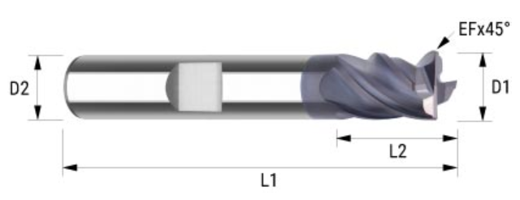
STARMAX MILL | 731.030.00 | 6 | £25.94 | 75.00% | £6.49 | 3,00 | 6,00 | 6 | 54 | 0,10 | 4
 | 731.040.00 | 6 | £25.94 | 75.00% | £6.49 | 4,00 | 6,00 | 8 | 54 | 0,13 | 4
 | 731.050.00 | 8 | £25.94 | 75.00% | £6.49 | 5,00 | 6,00 | 9 | 54 | 0,18 | 4
 | 731.060.00 | 8 | £25.94 | 75.00% | £6.49 | 6,00 | 6,00 | 10 | 54 | 0,20 | 4
 | 731.070.00 | 3 | £33.85 | 75.00% | £8.46 | 7,00 | 8,00 | 12 | 58 | 0,20 | 4
 | 731.080.00 | 7 | £33.85 | 75.00% | £8.46 | 8,00 | 8,00 | 12 | 58 | 0,20 | 4
 | 731.090.00 | 3 | £47.37 | 75.00% | £11.84 | 9,00 | 10,00 | 14 | 66 | 0,30 | 4
 | 731.100.00 | 4 | £47.37 | 75.00% | £11.84 | 10,00 | 10,00 | 14 | 66 | 0,30 | 4
 | 731.110.00 | 3 | £60.91 | 75.00% | £15.23 | 11,00 | 12,00 | 16 | 73 | 0,30 | 4
 | 731.120.00 | 7 | £60.91 | 75.00% | £15.23 | 12,00 | 12,00 | 16 | 73 | 0,30 | 4
 | 731.130.00 | 3 | £75.58 | 75.00% | £18.90 | 13,00 | 14,00 | 18 | 75 | 0,30 | 4
 | 731.140.00 | 3 | £75.58 | 75.00% | £18.90 | 14,00 | 14,00 | 18 | 75 | 0,30 | 4
 | 731.160.00 | 1 | £98.14 | 75.00% | £24.54 | 16,00 | 16,00 | 22 | 82 | 0,40 | 4
 | 731.180.00 | 3 | £144.38 | 75.00% | £36.10 | 18,00 | 18,00 | 24 | 84 | 0,40 | 4
 | 731.200.00 | 2 | £151.15 | 75.00% | £37.79 | 20,00 | 20,00 | 26 | 92 | 0,50 | 4

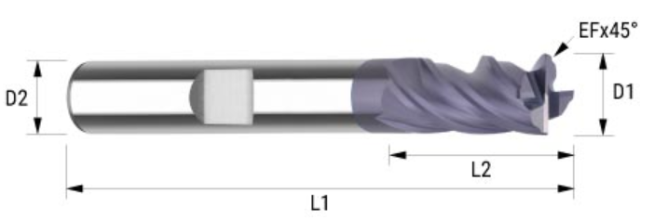

 | 732.030.00 | 3 | £29.33 | 75.00% | £7.33 | 3,00 | 6,00 | 8 | 57 | 0,10 | 4
 | 732.040.00 | 5 | £29.33 | 75.00% | £7.33 | 4,00 | 6,00 | 11 | 57 | 0,13 | 4
 | 732.050.00 | 5 | £29.33 | 75.00% | £7.33 | 5,00 | 6,00 | 13 | 57 | 0,18 | 4
 | 732.060.00 | 3 | £29.33 | 75.00% | £7.33 | 6,00 | 6,00 | 13 | 57 | 0,20 | 4
 | 732.100.00 | 9 | £57.53 | 75.00% | £14.38 | 10,00 | 10,00 | 22 | 72 | 0,30 | 4
 | 732.110.00 | 1 | £72.20 | 75.00% | £18.05 | 11,00 | 12,00 | 26 | 83 | 0,30 | 4
 | 732.120.00 | 1 | £72.20 | 75.00% | £18.05 | 12,00 | 12,00 | 26 | 83 | 0,30 | 4

STARMAX TYPE NF | 733.080.99 | 2 | £43.99 | 75.00% | £11.00 | 8,00 | 8,00/7,50 | 19/27 | 63 | 0,20 | 4
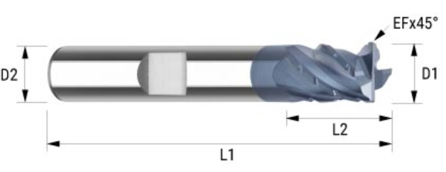

 | 722.050.00 | 1 | £26.51 | 75.00% | £6.63 | 5,00 | 6,00 | 6 | 54 | 0,18 | 4

 | 727.100.00 | 4 | £63.16 | 75.00% | £15.79 | 10,00 | 10,00 | 22 | 72 | 0,30 | 4

